建筑、兵种、科技
建筑属性：消耗（粮食、钢铁）、前驱建筑、前驱科技、建造时间、生命值、视野范围、肉搏抗性、兵刃抗性、气功抗性、可生产兵种、可升级科技
兵种属性：消耗（粮食、钢铁）、生命、攻击类型（肉搏、兵刃、气功）、攻击风格（近战、远程）、攻击力、攻速、攻击方式（指定目标|发射物）、攻击判定范围、视野范围、肉搏抗性、兵刃抗性、气功抗性、移速、前驱建筑、前驱科技、生产建筑、生产时间
科技属性：消耗（粮食、钢铁）、前驱建筑、前驱科技、生产建筑、研发时间、增益效果（增益个数、每种增益：增益目标种类（建筑、兵种、科技、英雄）、增益目标、增益效果）、可重复研发次数（-1表无限）、已研发次数
门派：1少林、2武当、3全真、4昆仑、5峨眉、6军队
发射物：
建筑种类

 |  | 司令处 |  |  |  |  |  | 冥想室

核心 |  |  |  |  | 军机处

 |  | 议事厅 |  |  |  |  |  | 中央军事局

 |  | 农场

资源 |  |  |  |  |  |  |  | 综合采集场

 |  | 矿场

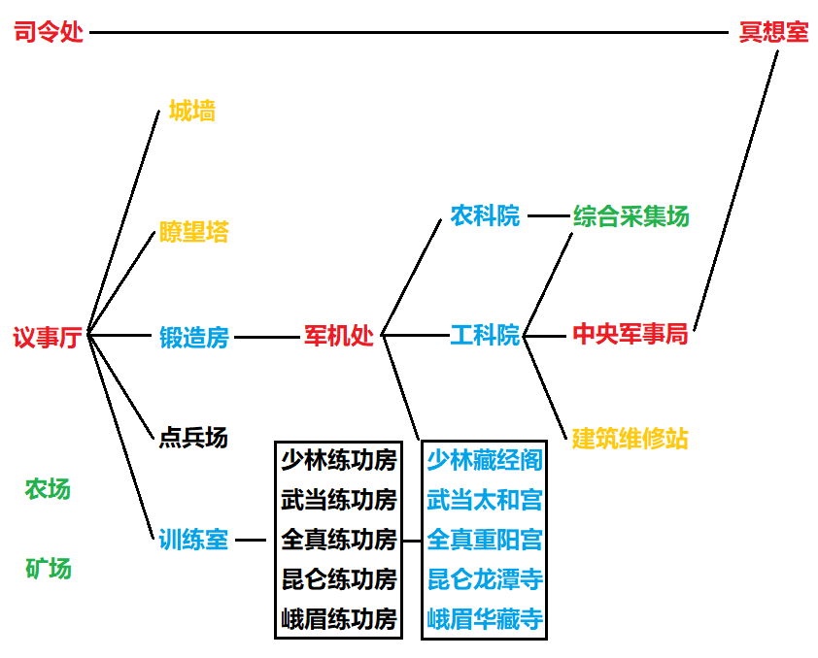
 |  |  | 少林练功房（拳法、刀剑）
军团 |  | 点兵场 | 武当练功房（拳掌、剑法、暗器）
 |  |  | 全真练功房（拳掌、剑法）
 |  |  | 昆仑练功房（掌法、兵刃、暗器）
 |  |  | 峨眉练功房（拳掌、兵刃）

 |  | 城墙
功能 |  |  |  |  | 建筑维修站
 |  | 瞭望塔
 |  |  |  |  |  |  |  |  |  |  | 科技
 |  |  |  |  |  |  |  |  |  |  |  | 锻造房
 |  |  |  |  |  |  |  |  |  |  |  |  | 是锻造武器的地方，解锁步兵
 |  |  |  |  |  |  |  |  |  |  |  |  | 铸剑术 |  | 解锁太极剑法、同归剑法、一炁化三清、迅雷剑法、雨打飞花剑法、辟邪剑法
 |  |  |  |  |  |  |  |  |  |  |  |  | 锐器制造 |  | 解锁弓箭兵、一手七暗器、蝎尾钩
研发 |  | 锻造房（短兵器、暗器） |  |  | 农科院
 |  | 训练室 |  |  | 工科院 |  |  |  |  |  |  | 训练室
 |  |  |  |  | 藏经阁（少林） |  |  |  |  |  |  |  | 是锻炼身体的地方，解锁大力士
 |  |  |  |  | 太和宫（武当） |  |  |  |  |  |  |  | 速度特训(2) |  | 士兵移速+10%
 |  |  |  |  | 重阳宫（全真） |  |  |  |  |  |  |  | 力量特训(2) |  | 士兵攻击+1
 |  |  |  |  | 龙潭寺（昆仑） |  |  |  |  |  |  |  | 耐力特训(2) |  | 士兵生命+20
 |  |  |  |  | 华藏寺（峨眉）
 |  |  |  |  |  |  |  |  |  |  |  | 农科院
 |  |  |  |  |  |  |  |  |  |  |  |  | 纯牛奶技术 |  | 研究所有科技的时间-10%
 |  |  |  |  |  |  |  |  |  |  |  |  | 方便面技术 |  | 需要中央军事局，生产所有兵种的粮食消耗-10%

 |  |  |  |  |  |  |  |  |  |  |  | 工科院
 |  |  |  |  |  |  |  |  |  |  |  |  | 工程制图 |  | 生产所有建筑的钢铁消耗-40%
 |  |  |  |  |  |  |  |  |  |  |  |  | 减震技术 |  | 建筑的所有抗性+1
兵种 |  |  |  |  |  |  |  |  |  |  |  |  | 高级减震 |  | 需要中央军事局，需要减震技术，使建筑的所有抗性+2
 | 士兵
 |  | 斥候 | 大力士 | 步兵 | 弓箭兵

 | 少林（百战成佛） |  |  |  |  |  |  |  |  |  |  | 少林藏经阁
 |  | 创始人：达摩 |  | 著名人物：玄慈和尚 |  |  |  |  |  |  |  |  | 罗汉拳 |  | 少林弟子攻击+1
 |  | 少林弟子 | 少林武僧 | 扫地僧 |  |  |  |  |  |  |  |  | 七星拳 |  | 需要罗汉拳，解锁少林武僧，少林弟子攻击+2
 |  | 武功： |  |  |  |  |  |  |  |  |  |  | 少林五拳 |  | 需要七星拳，少林弟子和少林武僧攻速+10%
 |  |  | 罗汉拳：基础功夫 |  |  |  |  |  |  |  |  |  | 易筋经(3) |  | 需要少林五拳，解锁扫地僧，少林弟子和少林武僧的各类抗性+1
 |  |  | 七星拳：气势逼人，迅雷不及掩耳
 |  |  | 少林五拳：龙虎豹蛇鹤
 |  |  | 易筋经：系五脏值精神，周而不散，行而不断

 | 武当（内家之宗） |  |  |  |  |  |  |  |  |  |  | 武当太和宫
 |  | 创始人：张三丰 |  | 著名人物：冲虚道长 |  |  |  |  |  |  |  |  | 太极剑法 |  | 需要铸剑术，解锁太极剑客
 |  | 武当弟子 | 武当太极剑客 |  | 武当暗器大师 |  |  |  |  |  |  |  | 一手七暗器 |  | 需要锐器制造，解锁暗器大师
 |  | 武功： |  |  |  |  |  |  |  |  |  |  | 武当九阳功 |  | 使所有武当派兵种的攻击+1，肉搏抗性+1
 |  |  | 武当九阳功：内力、攻击、防御 |  |  |  |  |  |  |  |  |  | 纯阳无极功 |  | 使所有武当派兵种的攻击+2，肉搏和气功抗性+1
 |  |  | 纯阳无极功：内力、防御 |  |  |  |  |  |  |  |  |  | 三花聚顶(2) |  | 需要中央军事局，使所有武当派兵种的攻击+3，各类抗性+1
 |  |  | 三花聚顶神功：最强内功 |  |  |  |  |  |  |  |  |  | 梯云纵(2) |  | 需要中央军事局，使所有武当派兵种的移速+20%
 |  |  | 梯云纵：轻功中的轻功
 |  |  | 太极剑法：弧形出剑，弧形收剑
 |  |  | 一手七暗器：能够一手同时发出七种形状、重量不同的暗器

 | 全真（以柔克刚） |  |  |  |  |  |  |  |  |  |  | 全真重阳宫
 |  | 创始人：王重阳 |  | 著名人物：周伯通 |  |  |  |  |  |  |  |  | 同归剑法 |  | 需要铸剑术，解锁全真勇士
 |  | 全真弟子 | 全真勇士 | 全真三清剑客 |  | 全真北斗宗师 |  |  |  |  |  |  | 一炁化三清 |  | 需要铸剑术，解锁三清剑客
 |  | 武功： |  |  |  |  |  |  |  |  |  |  | 大北斗七式 |  | 解锁北斗宗师
 |  |  | 一炁化三清：剑招分而为三
 |  |  | 同归剑法：性命危殆时猛攻
 |  |  | 大北斗七式：凭借一丝真力，轻松化解对手攻势

 | 昆仑（剑技娴熟） |  |  |  |  |  |  |  |  |  |  | 昆仑龙潭寺
 |  | 著名人物：何足道、何太冲 |  |  |  |  |  |  |  |  |  |  | 蝎尾钩 |  | 需要锐器制造，解锁昆仑暗器手
 |  | 昆仑弟子 | 昆仑暗器手 |  | 昆仑迅雷剑客 |  | 昆仑飞花剑客 |  |  |  |  |  | 飞龙大八式 |  | 使所有昆仑派兵种的移速+20%
 |  | 武功： |  |  |  |  |  |  |  |  |  |  | 迅雷剑法 |  | 需要铸剑术，解锁昆仑迅雷剑客
 |  |  | 迅雷剑法：先聚内力，蓄劲弹出，出招快无人能及（AOE） |  |  |  |  |  |  |  |  |  | 雨打飞花剑法 |  | 需要铸剑术，需要中央军事局，解锁昆仑飞花剑客
 |  |  | 雨打飞花剑法：剑法全走斜势（AOE）
 |  |  | 飞龙大八式：轻功
 |  |  | 蝎尾钩：暗器

 | 峨眉（慈航普度） |  |  |  |  |  |  |  |  |  |  | 峨眉华藏寺
 |  | 创始人：郭襄 |  | 著名人物：灭绝师太 |  |  |  |  |  |  |  |  | 峨眉九阳功 |  | 使所有峨眉派兵种的攻击+1，各类抗性+1
 |  | 峨眉弟子 | 峨眉剑客 | 峨眉降魔弟子 |  | 峨眉降魔剑客 |  |  |  |  |  |  | 伏虎掌法 |  | 使所有峨眉派兵种的近战抗性+2
 |  | 武功： |  |  |  |  |  |  |  |  |  |  | 辟邪剑法 |  | 需要铸剑术，解锁峨眉剑客
 |  |  | 峨眉九阳功：九阳真经，博 |  |  |  |  |  |  |  |  |  | 慈航普度 |  | 需要中央军事局，解锁降魔弟子、降魔剑客（同时需要辟邪剑法）
 |  |  | 伏虎掌法：增加近战防御
 |  |  | 辟邪剑法：七剑同发
 |  |  | 慈航普度：集聚所有修为于一人

139050 | 39790 | 33808 | 26690 | 21636 | 21470 | 18766 | 17736 | 17306 | 13712 | 9794 | 7602 | 6356 | 5114 | 5078
15 | 22 | 23 | 22 | 7 | 11 | 13 | 14 | 14 | 17 | 5 | 23 | 21 | 12 | 15
6 | 17 | 11 | 16 | 8 | 15 | 12 | 9 | 4 | 4 | 5 | 8 | 8 | 14 | 6
3 | 2 | 4 | 5 | 4 | 5 | 5 | 3 | 1 | 0 | 2 | 1 | 2 | 5 | 0

 | 4994 | 4766 | 3194 | 3122 | 2690 | 1738 | 1036 | 674 | 310 | 0
 | 21 | 7 | 16 | 8 | 20 | 14 | 9 | 12 | 9 | 8
 | 13 | 14 | 14 | 17 | 10 | 10 | 11 | 14 | 13 | 17
 | 1 | 0 | 6 | 0 | 5 | 7 | 5 | 7 | 6 | 7

